様式４ 自己点検・評価
 |  |  |  |  |  |  | 様式４
 |  |  |  |  |  | 大学等名 | 国際医療福祉大学
自己点検・評価について

① | プログラムの自己点検・評価を行う体制（委員会・組織等）
 | 自己点検・評価委員会

 |  |  | （責任者名） | 西田 裕介 | （役職名） | 総合教育センター長

② | 自己点検・評価体制における意見等
 | 自己点検・評価の視点 |  |  | 自己点検・評価体制における意見・結果・改善に向けた取組等
 | 学内からの視点
 |  | プログラムの履修・修得状況 |  | 国際医療福祉大学数理・データサイエンス・AI教育プログラムでは、全学部・学科において、プログラムを構成する授業科目を必修科目として開講し、卒業までに全ての授業科目の単位を取得した場合にプログラム修了とする。2023年度（令和5年度）の履修・修得状況は以下のとおりである。 ※完成年度前・直後の一部の学部・学科では、「データリテラシー」及び「医療必修-医療の倫理とプロ意識・医療情報（以下、「医療必修」とする。）」を次の科目で読替えて、必修科目として開講している。将来的に、プログラムを構成する授業科目を全学で統一することを検討している。 ※これ以降の項目での「データリテラシー」及び「医療必修」についても、次の科目群を含めたものである。 【データリテラシー】 ・成田保健医療学部放射線・情報科学科・・・「情報処理Ⅱ（基礎）」 ・赤坂心理・医療福祉マネジメント学部心理学科・・・「心理学統計法Ⅰ（単変量解析講義・データリテラシー）」 ・赤坂心理・医療福祉マネジメント学部医療マネジメント学科・・・「医療統計Ⅰ（統計理論・データリテラシー）」及び「データ処理Ⅰ（初級・データリテラシー）」 ・福岡保健医療部看護学科・・・「情報処理Ⅰ（基礎）」 ・福岡薬学部薬学科・・・「情報処理」 【医療必修-医療の倫理とプロ意識・医療情報】 ・福岡薬学部薬学科・・・「医薬品情報学Ⅰ（医薬品情報の収集と活用）」、「医薬品情報学Ⅱ（EBMと臨床研究）及び「病院・薬局事前実習Ⅰ（実務実習で必要な基本的知識）」

 |  | 学修成果 |  | 国際医療福祉大学数理・データサイエンス・AI教育プログラムでは、全科目共通で実施している学期末の「授業アンケート」および「データリテラシー」科目で「履修前アンケート」、「履修後アンケート」を実施している。主に学修成果は同じ内容の「履修前アンケート」と「履修後アンケート」で確認している。また授業の中ではGoogle Classroom等を利用して課題や小テストを実施し各学生の修得状況を確認している。
 |  | 学生アンケート等を通じた学生の内容の理解度 |  | 「データリテラシー」の全履修者を対象に、履修前と履修後に、科目の到達目標に対する学生の達成度（自己評価）に関するアンケートを実施した。ほとんどの学科において「データを分析」の項目（設問13から25）で「できる」と回答した自己評価が履修前は低かった（14と17を除いて25%以下）が、履修後には大きく改善したことが確認できた。設問20、24、25は履修後でも50%を切っているが、次年度の課題であると考えている。 「医療必修」では、定量的な学修成果（自己評価）の指標として全履修者を対象に、授業アンケートを実施した。それぞれのプログラムについての（Q3.知的に刺激された）では、「そう思う」と「とてもそう思う」を合わせ概ね70%を超えている。
 |  |  |  | 
 |  | 学生アンケート等を通じた後輩等他の学生への推奨度 |  | 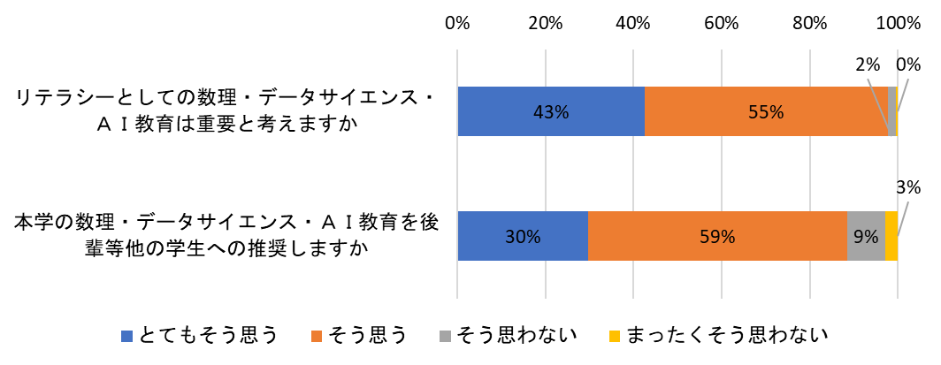 1年次終了時に、本プログラムに関して「１．リテラシーとしての数理・データサイエンス・ＡＩ教育は重要と考えますか」、「２．本学の数理・データサイエンス・ＡＩ教育を後輩等他の学生への推奨しますか」の2つの質問を行った。「とてもそう思う」、「そう思う」を合わせると、それぞれの質問ともに90%を超えていることから、本プログラムの必要性を理解し、後輩学生にも薦めたいと多くの学生が考えていることが分かる。
 |  | 全学的な履修者数、履修率向上に向けた計画の達成・進捗状況 |  | 国際医療福祉大学数理・データサイエンス・AI教育プログラムを構成する「データリテラシー」「医療必修」の２科目が2023年度より必修科目としており、履修率は100%である。
 | 学外からの視点
 |  | 教育プログラム修了者の進路、活躍状況、企業等の評価 |  | 国際医療福祉大学数理・データサイエンス・AI教育プログラムを構成する科目は、2023年度開始したため修了生は在学中である。2027年度以降、卒業アンケートにより修了生の活躍状況・企業からの評価を調査する予定である。
 |  | 産業界からの視点を含めた教育プログラム内容・手法等への意見 |  | 2023年度に公益財団法人年金シニアプラン総合研究機構とデータ提供に関する協定を結び、「年金加入履歴に基づく新型コロナウィルス感染症の影響調査」のデータを数理・データサイエンス・AI教育に関連する科目の実習教材として利用する体制を構築した。この協定を利用して2024年度以降に「産業界からの視点を含めた教育プログラム内容・手法等への意見」を本プログラムへ反映させていく予定である。
 | 数理・データサイエンス・ＡＩを「学ぶ楽しさ」「学ぶことの意義」を理解させること |  |  | 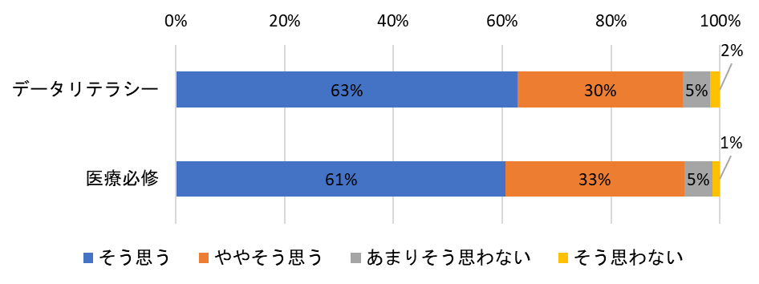 各学期末に実施する授業アンケートでは、「9.総合的にこの演習・グループワークには満足だった」の設問に対して、「そう思う」「ややそう思う」の回答が「データリテラシー」、「医療必修」共に90%を超え、演習・グループワークについては「数理・データサイエンス・ＡＩを「学ぶ楽しさ」「学ぶことの意義」を理解させること」は浸透させることが一定程度達成できたと考えられる。
 | 内容・水準を維持・向上しつつ、より「分かりやすい」授業とすること ※社会の変化や生成AI等の技術の発展を踏まえて教育内容を継続的に見直すなど、より教育効果の高まる授業内容・方法とするための取組や仕組みについても該当があれば記載 |  |  | 授業担当者、教務委員会、および教務課職員からなるワーキンググループを構成し、授業担当教員の意見や学生アンケートの結果を参考に、学生にとって「分かりやすさ」の観点から講義内容や実施方法を見直す活動を各学期に実施している。また、内容や水準を維持向上し「分かりやすい」授業とするために「数理・データサイエンス・AI」のクラスルームを作成し、担当教職員間で教材やアンケートの集計結果を共有している。生成AI等の新しい内容の追加については、シラバスの変更を伴わない範囲で授業内容の見直しを常に図っていきたい。

